Inverter History Report__17-08-
Inverter History Report_15/06/2022_Report

Inverter SN:054B7020C020044 |  | Inverter type:B7
Collector SN:4045086367 |  | Full Load Hours(h):2.34
Rated Power:10000Wp

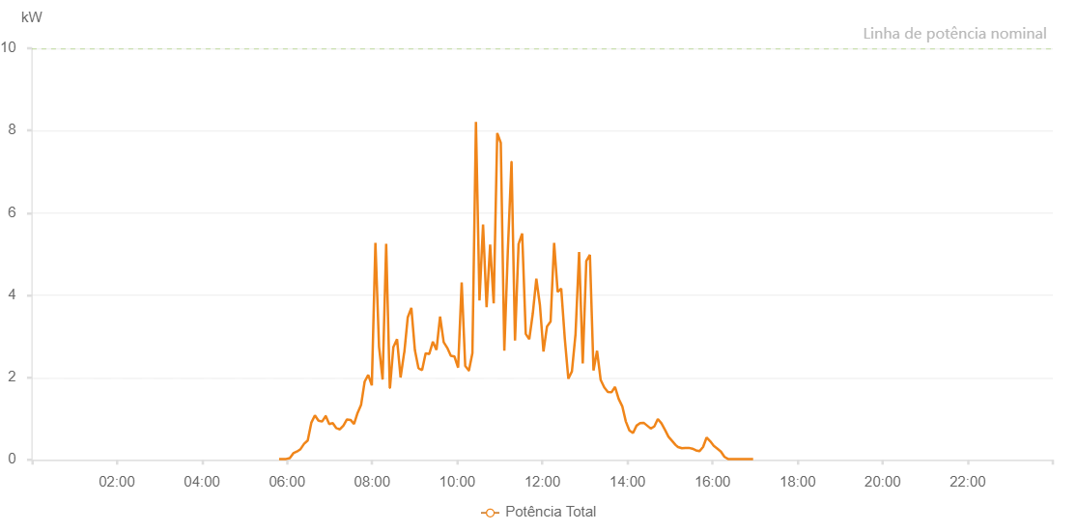

Number | Time | Working State | Alarm Code | Total Inverter Power(W)
1 | 15/06/2022 05:48:44 (UTC-4:00) | Normal |  | 20.000
2 | 15/06/2022 05:53:51 (UTC-4:00) | Normal |  | 20.000
3 | 15/06/2022 05:58:44 (UTC-4:00) | Normal |  | 20.000
4 | 15/06/2022 06:03:52 (UTC-4:00) | Normal |  | 40.000
5 | 15/06/2022 06:08:50 (UTC-4:00) | Normal |  | 160.000
6 | 15/06/2022 06:13:54 (UTC-4:00) | Normal |  | 200.000
7 | 15/06/2022 06:18:58 (UTC-4:00) | Normal |  | 260.000
8 | 15/06/2022 06:24:03 (UTC-4:00) | Normal |  | 390.000
9 | 15/06/2022 06:29:07 (UTC-4:00) | Normal |  | 470.000
10 | 15/06/2022 06:34:11 (UTC-4:00) | Normal |  | 900.000
11 | 15/06/2022 06:39:14 (UTC-4:00) | Normal |  | 1080.000
12 | 15/06/2022 06:44:20 (UTC-4:00) | Normal |  | 950.000
13 | 15/06/2022 06:44:30 (UTC-4:00) | Normal |  | 950.000
14 | 15/06/2022 06:49:22 (UTC-4:00) | Normal |  | 930.000
15 | 15/06/2022 06:54:27 (UTC-4:00) | Normal |  | 1060.000
16 | 15/06/2022 06:54:38 (UTC-4:00) | Normal |  | 1060.000
17 | 15/06/2022 06:59:27 (UTC-4:00) | Normal |  | 870.000
18 | 15/06/2022 07:04:27 (UTC-4:00) | Normal |  | 890.000
19 | 15/06/2022 07:09:27 (UTC-4:00) | Normal |  | 770.000
20 | 15/06/2022 07:14:27 (UTC-4:00) | Normal |  | 740.000
21 | 15/06/2022 07:19:28 (UTC-4:00) | Normal |  | 830.000
22 | 15/06/2022 07:24:27 (UTC-4:00) | Normal |  | 980.000
23 | 15/06/2022 07:29:27 (UTC-4:00) | Normal |  | 970.000
24 | 15/06/2022 07:34:27 (UTC-4:00) | Normal |  | 870.000
25 | 15/06/2022 07:39:27 (UTC-4:00) | Normal |  | 1140.000
26 | 15/06/2022 07:44:26 (UTC-4:00) | Normal |  | 1340.000
27 | 15/06/2022 07:49:26 (UTC-4:00) | Normal |  | 1900.000
28 | 15/06/2022 07:54:28 (UTC-4:00) | Normal |  | 2060.000
29 | 15/06/2022 07:59:32 (UTC-4:00) | Normal |  | 1810.000
30 | 15/06/2022 08:04:36 (UTC-4:00) | Normal |  | 5270.000
31 | 15/06/2022 08:09:41 (UTC-4:00) | Normal |  | 2750.000
32 | 15/06/2022 08:14:44 (UTC-4:00) | Normal |  | 1950.000
33 | 15/06/2022 08:19:47 (UTC-4:00) | Normal |  | 5250.000
34 | 15/06/2022 08:24:51 (UTC-4:00) | Normal |  | 1750.000
35 | 15/06/2022 08:25:09 (UTC-4:00) | Normal |  | 1750.000
36 | 15/06/2022 08:29:56 (UTC-4:00) | Normal |  | 2740.000
37 | 15/06/2022 08:35:07 (UTC-4:00) | Normal |  | 2930.000
38 | 15/06/2022 08:40:05 (UTC-4:00) | Normal |  | 2000.000
39 | 15/06/2022 08:45:08 (UTC-4:00) | Normal |  | 2600.000
40 | 15/06/2022 08:45:19 (UTC-4:00) | Normal |  | 2600.000
41 | 15/06/2022 08:50:11 (UTC-4:00) | Normal |  | 3460.000
42 | 15/06/2022 08:55:16 (UTC-4:00) | Normal |  | 3690.000
43 | 15/06/2022 09:00:18 (UTC-4:00) | Normal |  | 2660.000
44 | 15/06/2022 09:05:22 (UTC-4:00) | Normal |  | 2220.000
45 | 15/06/2022 09:05:34 (UTC-4:00) | Normal |  | 2220.000
46 | 15/06/2022 09:10:27 (UTC-4:00) | Normal |  | 2180.000
47 | 15/06/2022 09:15:30 (UTC-4:00) | Normal |  | 2590.000
48 | 15/06/2022 09:20:33 (UTC-4:00) | Normal |  | 2570.000
49 | 15/06/2022 09:25:39 (UTC-4:00) | Normal |  | 2870.000
50 | 15/06/2022 09:30:43 (UTC-4:00) | Normal |  | 2670.000
51 | 15/06/2022 09:35:48 (UTC-4:00) | Normal |  | 3480.000
52 | 15/06/2022 09:40:52 (UTC-4:00) | Normal |  | 2860.000
53 | 15/06/2022 09:45:56 (UTC-4:00) | Normal |  | 2720.000
54 | 15/06/2022 09:50:59 (UTC-4:00) | Normal |  | 2530.000
55 | 15/06/2022 09:56:03 (UTC-4:00) | Normal |  | 2510.000
56 | 15/06/2022 10:01:15 (UTC-4:00) | Normal |  | 2240.000
57 | 15/06/2022 10:06:16 (UTC-4:00) | Normal |  | 4310.000
58 | 15/06/2022 10:11:16 (UTC-4:00) | Normal |  | 2280.000
59 | 15/06/2022 10:16:19 (UTC-4:00) | Normal |  | 2170.000
60 | 15/06/2022 10:16:30 (UTC-4:00) | Normal |  | 2170.000
61 | 15/06/2022 10:21:23 (UTC-4:00) | Normal |  | 2590.000
62 | 15/06/2022 10:26:23 (UTC-4:00) | Normal |  | 8210.000
63 | 15/06/2022 10:31:23 (UTC-4:00) | Normal |  | 3870.000
64 | 15/06/2022 10:36:25 (UTC-4:00) | Normal |  | 5720.000
65 | 15/06/2022 10:41:23 (UTC-4:00) | Normal |  | 3710.000
66 | 15/06/2022 10:46:24 (UTC-4:00) | Normal |  | 5230.000
67 | 15/06/2022 10:51:24 (UTC-4:00) | Normal |  | 3800.000
68 | 15/06/2022 10:56:25 (UTC-4:00) | Normal |  | 7940.000
69 | 15/06/2022 11:01:24 (UTC-4:00) | Normal |  | 7700.000
70 | 15/06/2022 11:06:24 (UTC-4:00) | Normal |  | 2650.000
71 | 15/06/2022 11:11:23 (UTC-4:00) | Normal |  | 5090.000
72 | 15/06/2022 11:16:31 (UTC-4:00) | Normal |  | 7240.000
73 | 15/06/2022 11:16:36 (UTC-4:00) | Normal |  | 7240.000
74 | 15/06/2022 11:21:28 (UTC-4:00) | Normal |  | 2900.000
75 | 15/06/2022 11:26:33 (UTC-4:00) | Normal |  | 5260.000
76 | 15/06/2022 11:26:48 (UTC-4:00) | Normal |  | 5260.000
77 | 15/06/2022 11:31:33 (UTC-4:00) | Normal |  | 5500.000
78 | 15/06/2022 11:36:37 (UTC-4:00) | Normal |  | 3060.000
79 | 15/06/2022 11:41:35 (UTC-4:00) | Normal |  | 2930.000
80 | 15/06/2022 11:46:35 (UTC-4:00) | Normal |  | 3560.000
81 | 15/06/2022 11:51:34 (UTC-4:00) | Normal |  | 4400.000
82 | 15/06/2022 11:56:36 (UTC-4:00) | Normal |  | 3760.000
83 | 15/06/2022 12:01:36 (UTC-4:00) | Normal |  | 2630.000
84 | 15/06/2022 12:06:36 (UTC-4:00) | Normal |  | 3240.000
85 | 15/06/2022 12:11:38 (UTC-4:00) | Normal |  | 3360.000
86 | 15/06/2022 12:16:38 (UTC-4:00) | Normal |  | 5270.000
87 | 15/06/2022 12:21:38 (UTC-4:00) | Normal |  | 4080.000
88 | 15/06/2022 12:26:38 (UTC-4:00) | Normal |  | 4160.000
89 | 15/06/2022 12:31:42 (UTC-4:00) | Normal |  | 2940.000
90 | 15/06/2022 12:36:41 (UTC-4:00) | Normal |  | 1970.000
91 | 15/06/2022 12:41:45 (UTC-4:00) | Normal |  | 2150.000
92 | 15/06/2022 12:46:51 (UTC-4:00) | Normal |  | 3060.000
93 | 15/06/2022 12:51:53 (UTC-4:00) | Normal |  | 5050.000
94 | 15/06/2022 12:57:00 (UTC-4:00) | Normal |  | 2340.000
95 | 15/06/2022 13:02:00 (UTC-4:00) | Normal |  | 4830.000
96 | 15/06/2022 13:07:06 (UTC-4:00) | Normal |  | 4980.000
97 | 15/06/2022 13:12:10 (UTC-4:00) | Normal |  | 2170.000
98 | 15/06/2022 13:17:13 (UTC-4:00) | Normal |  | 2650.000
99 | 15/06/2022 13:22:17 (UTC-4:00) | Normal |  | 1940.000
100 | 15/06/2022 13:27:21 (UTC-4:00) | Normal |  | 1760.000
101 | 15/06/2022 13:32:26 (UTC-4:00) | Normal |  | 1650.000
102 | 15/06/2022 13:37:31 (UTC-4:00) | Normal |  | 1640.000
103 | 15/06/2022 13:42:34 (UTC-4:00) | Normal |  | 1770.000
104 | 15/06/2022 13:47:38 (UTC-4:00) | Normal |  | 1480.000
105 | 15/06/2022 13:52:45 (UTC-4:00) | Normal |  | 1300.000
106 | 15/06/2022 13:57:47 (UTC-4:00) | Normal |  | 930.000
107 | 15/06/2022 14:02:52 (UTC-4:00) | Normal |  | 710.000
108 | 15/06/2022 14:03:03 (UTC-4:00) | Normal |  | 710.000
109 | 15/06/2022 14:07:54 (UTC-4:00) | Normal |  | 650.000
110 | 15/06/2022 14:12:54 (UTC-4:00) | Normal |  | 830.000
111 | 15/06/2022 14:17:54 (UTC-4:00) | Normal |  | 890.000
112 | 15/06/2022 14:22:54 (UTC-4:00) | Normal |  | 900.000
113 | 15/06/2022 14:27:54 (UTC-4:00) | Normal |  | 830.000
114 | 15/06/2022 14:32:54 (UTC-4:00) | Normal |  | 760.000
115 | 15/06/2022 14:37:54 (UTC-4:00) | Normal |  | 810.000
116 | 15/06/2022 14:42:54 (UTC-4:00) | Normal |  | 990.000
117 | 15/06/2022 14:47:55 (UTC-4:00) | Normal |  | 890.000
118 | 15/06/2022 14:52:56 (UTC-4:00) | Normal |  | 730.000
119 | 15/06/2022 14:57:56 (UTC-4:00) | Normal |  | 560.000
120 | 15/06/2022 15:02:56 (UTC-4:00) | Normal |  | 460.000
121 | 15/06/2022 15:07:55 (UTC-4:00) | Normal |  | 360.000
122 | 15/06/2022 15:11:19 (UTC-4:00) | Normal |  | 310.000
123 | 15/06/2022 15:16:47 (UTC-4:00) | Normal |  | 280.000
124 | 15/06/2022 15:16:50 (UTC-4:00) | Normal |  | 280.000
125 | 15/06/2022 15:21:35 (UTC-4:00) | Normal |  | 290.000
126 | 15/06/2022 15:26:35 (UTC-4:00) | Normal |  | 290.000
127 | 15/06/2022 15:31:35 (UTC-4:00) | Normal |  | 270.000
128 | 15/06/2022 15:36:34 (UTC-4:00) | Normal |  | 230.000
129 | 15/06/2022 15:41:33 (UTC-4:00) | Normal |  | 210.000
130 | 15/06/2022 15:46:42 (UTC-4:00) | Normal |  | 310.000
131 | 15/06/2022 15:51:39 (UTC-4:00) | Normal |  | 540.000
132 | 15/06/2022 15:56:49 (UTC-4:00) | Normal |  | 450.000
133 | 15/06/2022 16:01:45 (UTC-4:00) | Normal |  | 340.000
134 | 15/06/2022 16:06:55 (UTC-4:00) | Normal |  | 270.000
135 | 15/06/2022 16:11:51 (UTC-4:00) | Normal |  | 200.000
136 | 15/06/2022 16:16:56 (UTC-4:00) | Normal |  | 70.000
137 | 15/06/2022 16:21:56 (UTC-4:00) | Normal |  | 20.000
138 | 15/06/2022 16:27:00 (UTC-4:00) | Normal |  | 20.000
139 | 15/06/2022 16:32:02 (UTC-4:00) | Normal |  | 20.000
140 | 15/06/2022 16:37:05 (UTC-4:00) | Normal |  | 20.000
141 | 15/06/2022 16:42:09 (UTC-4:00) | Normal |  | 20.000
142 | 15/06/2022 16:47:13 (UTC-4:00) | Normal |  | 20.000
143 | 15/06/2022 16:52:15 (UTC-4:00) | Normal |  | 20.000
144 | 15/06/2022 16:57:18 (UTC-4:00) | Normal |  | 20.000

